SFERA Robur 2reihig 4RT
5 | 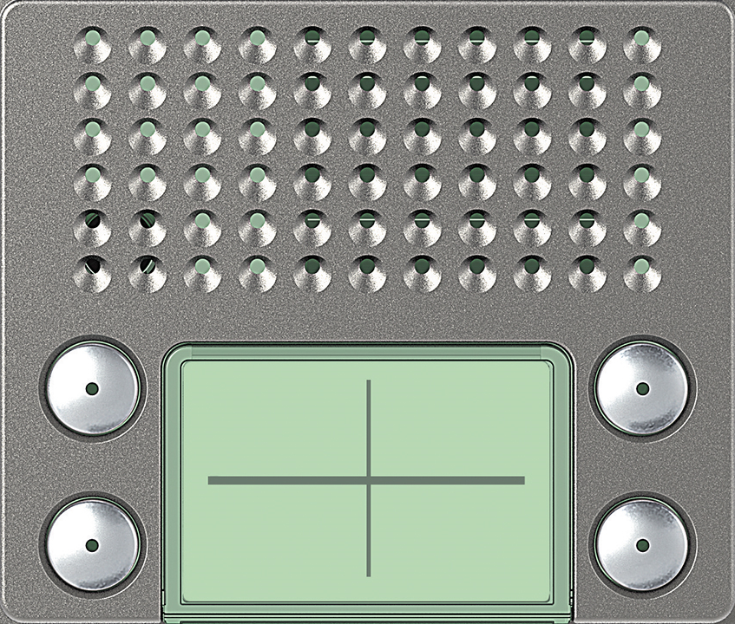 | Audio Basic 4 Ruftaste: 351085 | Audio Plus 4 Ruftaste: 351185

4 | 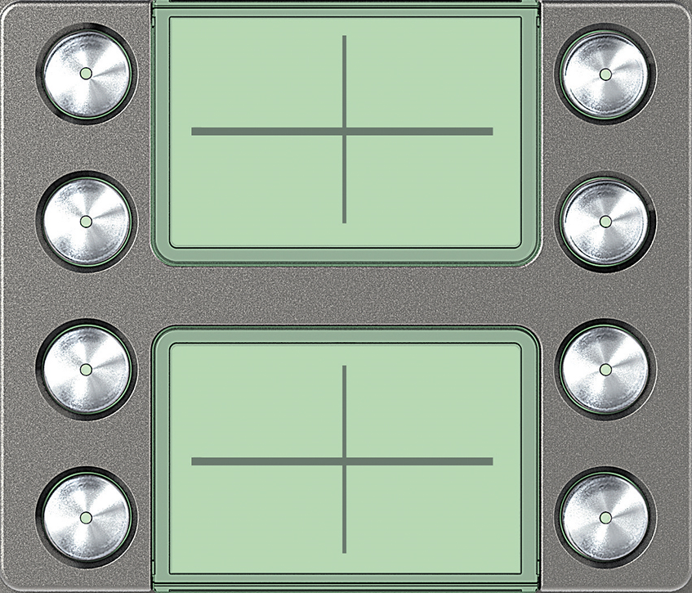 | Ruftasten 4 Ruftaste: 352185

3
 | benötigte Felder ausfüllen und Schrift anpassen ausdrucken und an den gestrichelten Linien ausschneiden ( getestet mit HP Drucker )

2

1

